Primitive types
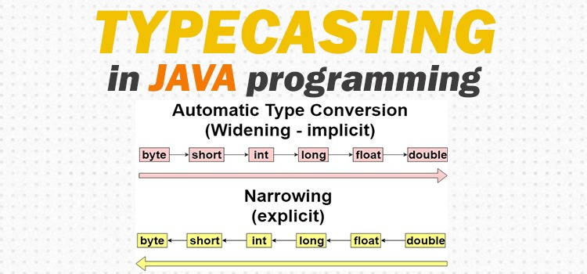
Casting | B - int | int in = 32_770;
B cast'inam į A | A - short | short sh = (short) in;
A=(A)B; | // prarandame duomenis, nes short aibė yra [-32_768 -> +32_767], atsakymas: -32766
Pradinis | Paskirties tipas (A)
tipas (B) | byte | short (A) | int | long | float.F | double.D | char | boolean
byte |  |  |  |  |  |  | C | X
short | C, L |  |  |  |  |  | C | X
int (B) | C, L | C, L |  |  |  |  | C, L | X
long | C, L | C, L | C, L |  | C, L | C | C, L | X
float.F | C, L | C, L | C, L | C, L |  |  | C, L | X
double.D | C, L | C, L | C, L | C, L | C, L |  | C, L | X
char | C, L | C | C | C | C | C | C | X
boolean | X | X | X | X | X | X | X
4-4 lentelė. Pirminių tipų konvertavimas.
C reiškia, kad konvertuoti jūs turite naudoti (cast) operatorių;
L žymi, kad konvertavimo metu prarandamas tikslumas;
X žymi atvejus, kai konvertavimas draudžiamas.

Instances
